专家系统硬件、软件安装
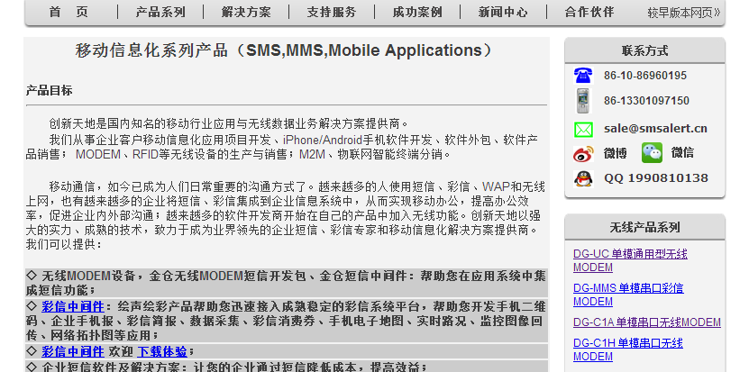
4、专家系统相关硬件、软件的安装配置

 | 4.1 语音卡安装

 | 4.1.1 安装三汇语音卡到pci插槽中，电话线接入line3或line4口，line1或line2接座机；
 | 4.1.2 安装驱动，SYNWAY_PCI(USB)_5327_CN.exe，装完后重启系统；
 | 4.1.3 装完驱动后，默认安装在C:\ShCti目录下；
 | 4.1.4 配置系统：在这个目录中，点击ShCtiConfig.exe，在出来的界面上，点击缺省按钮，再点击应用按钮
 | 4.1.5 测试设备是否正常：点击test.exe，应该可以测试通话了，在DTMF 输入要拨的电话（长途加区号),然后点击 挂/摘机的SsmPickup,再点击SsmAutoDial按钮，即会拨出电话

 | 4.2捷通语音安装

 | 4.2.1 运行捷通光盘里的autorun.exe，然后点击安装语音组件；
 | 4.2.2 安装后，重新启动系统
 | 4.2.3 将JavaFastSynth\lib\jTTS_JavaFastSyn.dll拷贝到本地Java安装目录里的bin里面；
 | 4.2.4 开启dos窗口，运行专家轮询和拨号程序

 | 4.3短信猫安装

 | 4.3.1 将短信猫硬件组装，插入sim卡，链接电源，链接到电脑上；
 | 4.3.2 安装光盘中的短信中间件
 | 4.3.3 运行配置程序，录入数据库信息，然后确定，这一步将在对应的数据库中插入一批以SMS_开头的数据表，专家系统将短信插入SMS_SENDING表中，短信中间件将操作这些表，发出短信；

5.专家抽取和拨打电话系统运行配置

 | 5.1 安装完成语音卡后，修改emc.properties文件，设置正确shConfig、shIndex值
 | 5.2 修改数据库配置信息。其他的不要修改
 | 5.3 其他内容不要修改
 | 5.4 修改run.bat里类库路径，即可运行

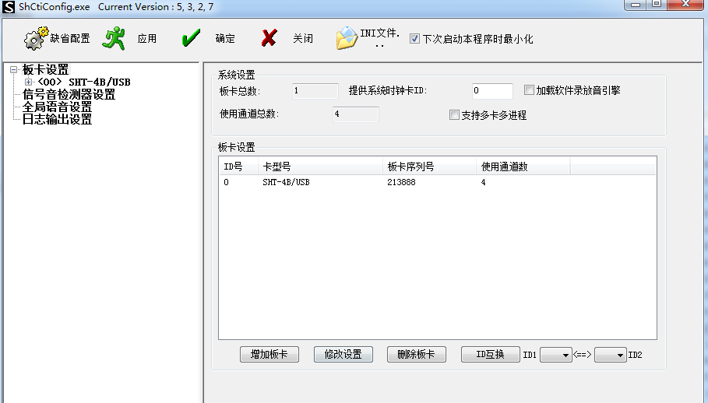

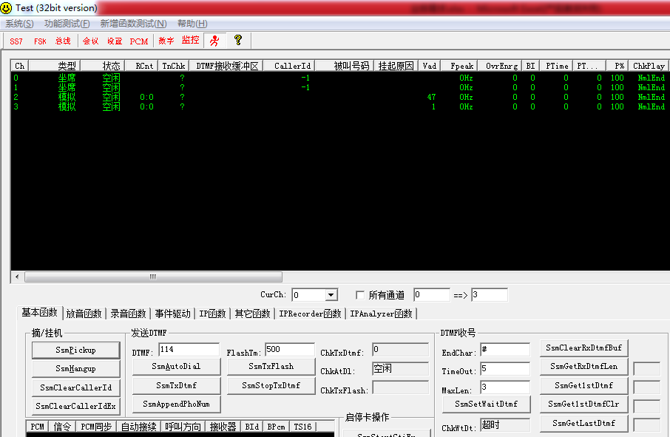

 | 短信猫厂家信息 | http://www.smsalert.cn/

jasper报表打印
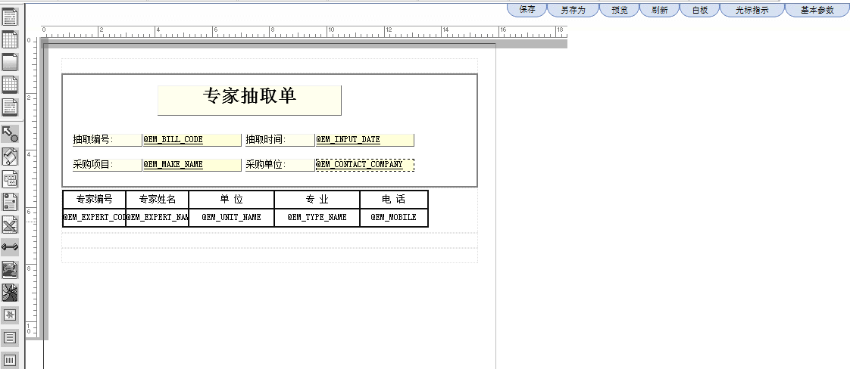
目前系统使用的jasper打印版本比较低，要成功设置模板，必须保证设置模板时的jasper版本和打印时的jasper版本一致，否则报错。

原系统的使用的类库中，使用jasperreports-0.6.7.jar这个包，系统的模板设计器使用的是jasperPrint.jar(存在于admin\jsp\print目录中），两者版本不一致，所以报错

后将所有web应用的类库中的jasperreports-0.6.7.jar全部替换成jasperPrint.jar，打印正常了。

模板文件放到weblogic对应域的下面目录中：\UFIDA\applus_printtemplate，打印的时候会调用它，在模板设计的时候也是从这里读取，不是存放在数据库中的
如果第一次建立打印模板，模板设计器会默认生成一个模板来，供人设计
一个模板包括三个文件：

ZC_EM_EXPERT_SELECTION_L.xml |  |  | 用于设计用
ZC_EM_EXPERT_SELECTION_L.html |  |  | 用于网页预览
ZC_EM_EXPERT_SELECTION_L.jasper |  |  | 用于打印，这个是上面的xml文件编译后生成的，打印时读取的是这个文件

目前打印模板涉及到的表：

 | AS_PRINT_JASPERTEMP |  | 打印模板数据表
 | AS_PRINT_JASPERPRINTSET |  | 打印设置数据保存表

 | 其他几个以as_print_开头表没有用

打印模板设计部件是AS_PRINT_JASPERTEMP，目前菜单挂在这里：

点击进去后，模板设计在这里： |  | 点击模板设计器按钮

打开的界面是：

协议-竞价
 | 列表类 | ZcEbXieYiListPanel

 | 部件 | ZC_EB_XIEYI

 |  | ZC_P_PRO_MITEM.selectJingJiaItem

1、 | 供应商参与协议竞价时，必须要有协议供应商资质，在供应商管理界面上选择

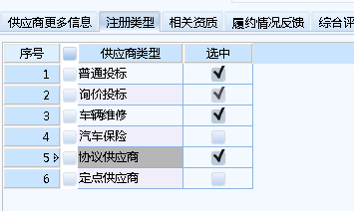

2、 | 协议供应商的角色是gys_xieyi

 | 先在as_role_func中设置gys_xieyi的功能，供应商在启用时，如果是协议供应商，则根据role_func转变存储到as_user_func中

 | 其他的供应商类型参照这个同样处理

